Original
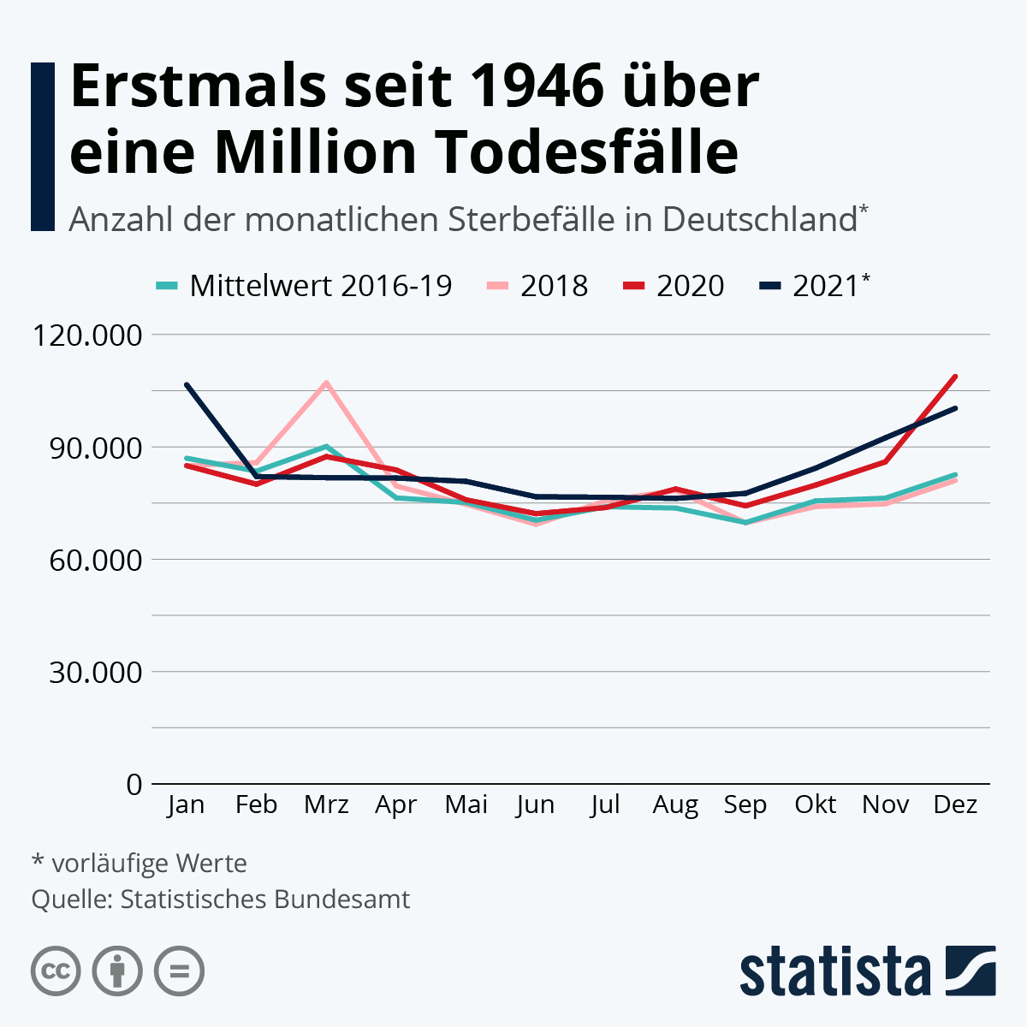
 |  | Unser Kommentar zu diesem Diagramm:
 | 1. | Die Überschrift passt nicht zum Diagramm. Erst wenn man die Zhalen für 2021 addiert, wird es nachvollziehbar
 | 2. | Der Subtitel ist nicht notwendig. Wenn es um Sterbefälle geht, was sollen die Zahlen sonst darstellen?
 | 3. | Die Legende kann gestrichen werden, da sie nicht funktioniert. Oder können Sie sich merken, wleche Farbe für welches Jahr steht?
 | 4. | In einem Linien-Diagramm sollten maximal drei Datenreihen abgebildet werden, weil sonst, wie hier, ein "Spaghetti-Diagramm" entsteht.
 | 5. | Zu dieswem Eindruck tragen auch die Gitternetzlinien bei, auf die man besser, bene aus dem letzten Grund, verzichten sollte.
 | 6. | Die Zahlen an der Größenachse könnten auf drei Stellen verkürzt werden. Das ist besser lesbar.

Vorschlag 1

https://de.statista.com/infografik/21523/anzahl-der-sterbefaelle-in-deutschland/

Vorschlag 1
 | 2018 |  | 2020 |  | 2021 |  | Ø 2016-2019
Januar | 84,973 | Januar | 84,980 | Januar | 106,803 | Januar | 86,963
Februar | 85,799 | Februar | 80,030 | Februar | 82,191 | Februar | 83,519
März | 107,104 | März | 87,396 | März | 81,901 | März | 90,111
April | 79,539 | April | 83,830 | April | 81,877 | April | 76,367
Mai | 74,648 | Mai | 75,835 | Mai | 80,876 | Mai | 75,131
Juni | 69,328 | Juni | 72,159 | Juni | 76,836 | Juni | 70,410
Juli | 75,605 | Juli | 73,795 | Juli | 76,704 | Juli | 74,016
August | 78,370 | August | 78,742 | August | 76,402 | August | 73,649
September | 69,708 | September | 74,243 | September | 77,931 | September | 69,790
Oktober | 74,039 | Oktober | 79,781 | Oktober | 85,080 | Oktober | 75,569
November | 74,762 | November | 85,989 | November | 93,915 | November | 76,294
Dezember | 80,999 | Dezember | 108,792 | Dezember | 103,171 | Dezember | 82,569
 |  |  |  |  |  | Gesamt
Sterbefälle gegenüber Vor-Corona gestiegen (in Tsd.) |  | Unser Kommentar zu diesem Diagramm:
 | 1. | Die Gitternetzlinien sind beseitigt
 | 2. | Die Liniendiagramme sind tw. durch Markierungen ersetzt
 | 3. | De Datenreihen sind am Ende (Leserichtung!) beschriftet.
 | 4. | Die Lesbarkeit ist dennoch nicht viel besser

Vorschlag 2

Vorschlag2
 | 2021 | 2018 | Ø | 2020
Januar | -1,858 | -5,221 | 0 | -1,983
Februar | -2,510 | -6,900 | 0 | -3,489
März | -3,372 | -6,443 | 0 | -2,715
April | 1,043 | -1,052 | 0 | 7,463
Mai | 538 | -606 | 0 | 704
Juni | 3,073 | -1,224 | 0 | 1,749
Juli | 2,910 | -1,894 | 0 | -221
August | -205 | -2,354 | 0 | 5,093
September | 1,233 | -753 | 0 | 4,454
Oktober | 1,437 | 432 | 0 | 4,212
November | 2,084 | 756 | 0 | 9,695
Dezember | 760 | 1,770 | 0 | 26,223
Sterbefälle (Tsd.) 2021 fast auf dem Niveau von Ø 2016 - 2019!

zu den Daten?

Eingabe

Jahr | Januar | Februar | März | April | Mai | Juni | Juli | August | September | Oktober | November | Dezember | Gesamt
2016 | 81,742 | 76,619 | 83,668 | 75,315 | 74,525 | 69,186 | 72,122 | 71,295 | 69,037 | 76,001 | 77,050 | 84,339 | 910,899
2017 | 96,033 | 90,649 | 82,934 | 73,204 | 75,683 | 69,644 | 71,411 | 71,488 | 69,391 | 75,229 | 74,987 | 81,610 | 932,263
2018 | 84,973 | 85,799 | 107,104 | 79,539 | 74,648 | 69,328 | 75,605 | 78,370 | 69,708 | 74,039 | 74,762 | 80,999 | 954,874
2019 | 85,105 | 81,009 | 86,739 | 77,410 | 75,669 | 73,483 | 76,926 | 73,444 | 71,022 | 77,006 | 78,378 | 83,329 | 939,520
2020 | 84,980 | 80,030 | 87,396 | 83,830 | 75,835 | 72,159 | 73,795 | 78,742 | 74,243 | 79,781 | 85,989 | 108,792 | 985,572
2021 | 106,803 | 82,191 | 81,901 | 81,877 | 80,876 | 76,836 | 76,704 | 76,402 | 77,931 | 85,080 | 93,915 | 103,171 | 1,023,687
2022 | 89,355 | 82,701 | 93,619 | 86,065 | 81,632 | 79,238 | 85,553 | 85,798 | 79,813

 | Die Daten sind aus diesem PDF-Dokument mit Hilfe von |  |  |  |  |  |  | Power Query |  | importiert worden.

mehr Informationen?

Mehr Informationen

Weitere Informationen rund um das Thema erhalten Sie:
Durch den Newsletter Controlling EXCELlent
Im BLOG Controlling EXCELLent
In der LinkedIn-Gruppe Modern Excel & Co. im Controlling
Warum verwenden wir Registerfarben?

Spontanes Feedback?

